6-奖罚
序号 | 姓名 | 原因 | 依据 | 奖罚/异动金额 | 备注
1 | 程亚东 | 和乔丽晶夜班补助 | 和乔夜班补助说明 | 620.00
2 | 郭晶 | 202301收费提成 | 收费对账单 | 1653.00
3
4
5

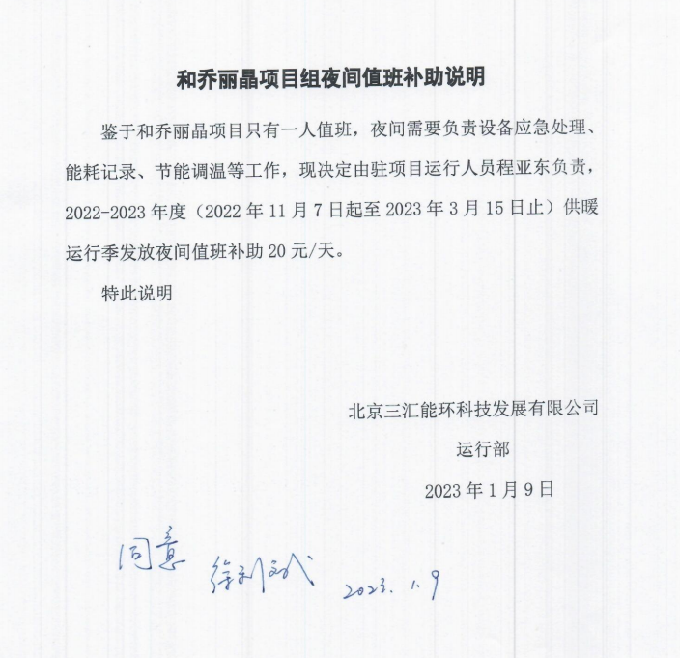
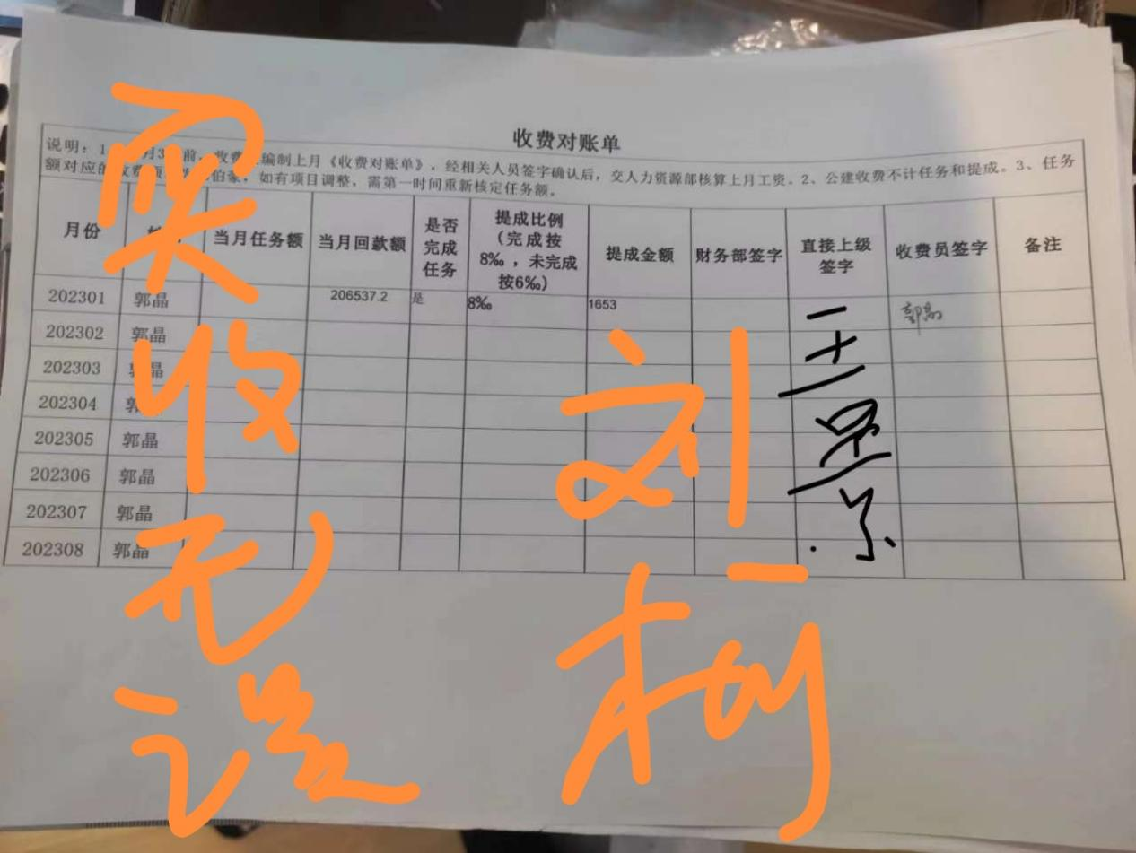

9-特殊情况
序号 | 姓名 | 事项 | 金额 | 备注
1 | 周红梅 | 社保自缴补助 | 500.00 | 社保4050街道缴纳
2 | 李军 | 代缴李春海、王金贵意外险 | 560.00 | 超龄意外险自缴报销
3 | 申瑛 | 自缴公积金 | 550.00 | 全额自行承担
4 | 李莉薪 | 社保费自行承担 | 1403.74
5
6
